Datos personales
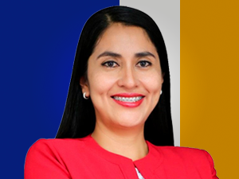

Nombres: | Gissella Cecibel
Apellidos: | Molina Álvarez
Facebook: | https://www.facebook.com/gissella.molinaalvarez
Twitter: | @gissmolina2021
Descripción:

